Estadísticas
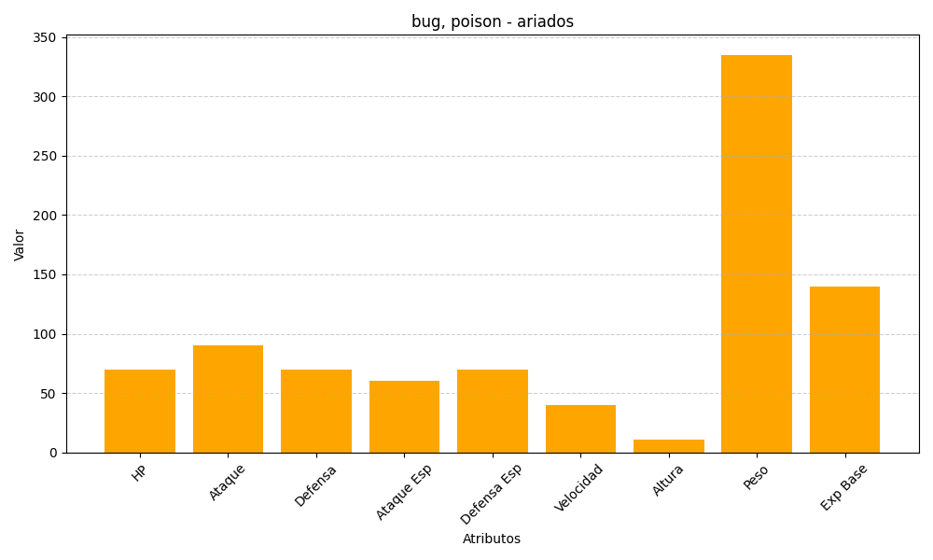
ID | Nombre | Tipo | HP | Ataque | Defensa | Ataque Especial | Defensa Especial | Velocidad | Altura | Peso | Experiencia Base
168 | ariados | bug, poison | 70 | 90 | 70 | 60 | 70 | 40 | 11 | 335 | 140

